상품제안서
(감사글, 카네이션 자수)호텔항균 150g 2P 세트(쇼핑백) | 상품코드: F23706

 |  |  |  |  |  |  | 02-412-0044 | www.easy1.co.kr
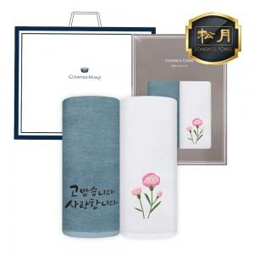

【상세/제작정보】 | 자수인쇄는 글자수, 크기, 난이도 등에 따라 추가비용 발생할 수 있습니다.

【인쇄/포장옵션】 | 실크, 자수 / 2매케이스+쇼핑백

【공급단가】 | 수량 | 100~ | 300~ | 500~ | 1,000~ | 3,000~
*VAT별도 | 단가 | 9,800원 | 9,430원 | 9,070원 | 8,710원 | 8,490원

【상품 URL】 | https://dev.easy1.co.kr:443/src/goods_detail.php?gdno=23706

